Accueil
Ce comparatif Excel vous permet de consigner toutes les informations que vous récoltez sur le terrain lors de vos visites de ferme. Nous vous proposons une version légèrement modifiée de celui que nous utilisons au quotidien lors de nos visites. À vous de le personnaliser à votre guise pour qu'il soit un outil utile lors de votre recherche de foncier !

Ce document fait partie d'un guide explicatif sur comment mener à bien ses visites d'exploitation agricole en vue d'un rachat. Retrouvez notre guide "Achat ou reprise d'une exploitation agricole : la visite de fermes" par ici

Pour utiliser ce document, il vous suffit de dupliquer l'onglet "Modèle à dupliquer" et de le remplir avec les infos de la ferme concernée. (cf l'onglet exemple - Fermes des Échelles, ferme fictive bien sûr) Pour dupliquer un onglet, faites un clic-droit dessus ou cliquez sur la petite flêche à droite de son nom, et choisissez "dupliquer"

PRÉSENTATION DES PARTIES

📞 Infos pratiques | Coordonnées de la ferme, du contact et des propriétaires
🌱 Général | Informations sur la ferme et la vente
🎯 Processus | Suivi du process de visite
🗺 Foncier | Tout ce qui a trait aux terres agricoles, les surfaces, l'irrigation et les accès
🧱 Bâtiments | Type de bâtiments agricoles en place, coût et état
🏡 Logement | Type de logement, prix et état
💯 Évaluation | Note de chaque ferme aux différents critères de sélection
Grille d'évaluation | Critères et barèmes d'évaluation, à adapter et pondérer en fonction de vos propres critères

 | Bénéficiez de l’expertise de FEVE en vous installant sur une ferme déjà visitée et validée ! | → | Je découvre les fermes proposées par FEVE
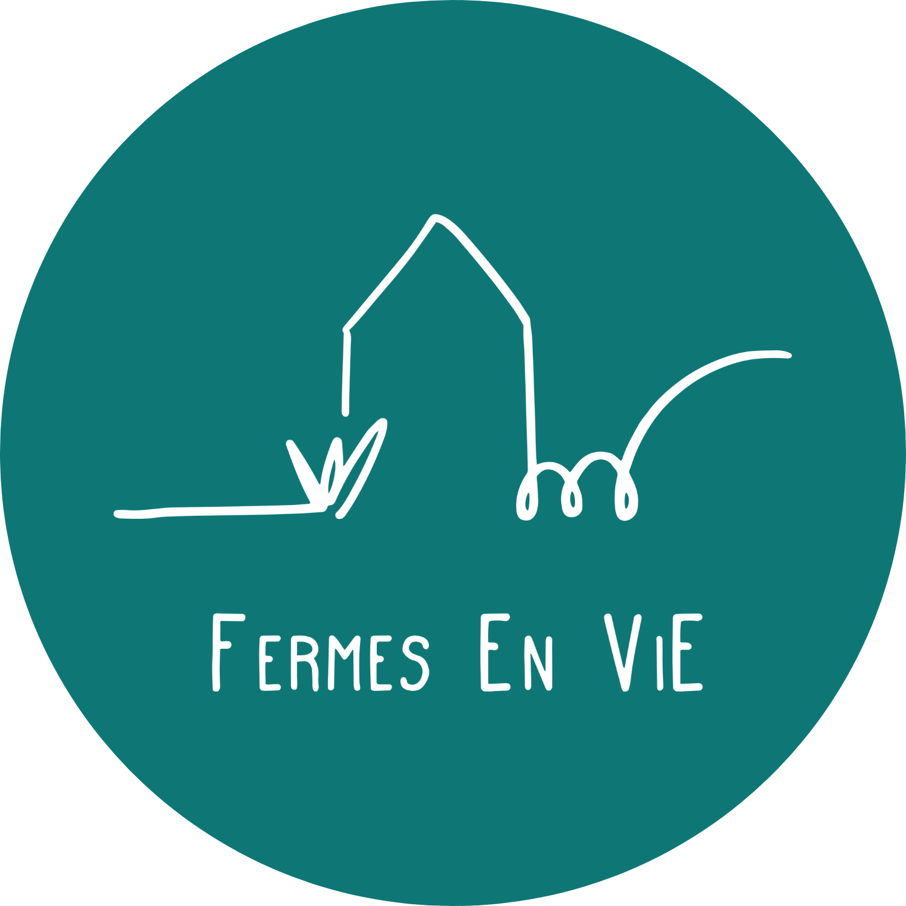 | Chaque jour, nos expert·es de FEVE sillonnent les routes pour trouver ce qui sera peut-être votre future ferme ! Chaque ferme est achetée au juste prix par une foncière solidaire faisant appel à l’épargne citoyenne. Elle est ensuite modélisée pour pouvoir être répartie en plusieurs ateliers agricoles complémentaires (élevages, grandes cultures, maraîchage, poules pondeuses, arboriculture, etc.). Sous réserve de respecter notre charte agro-écologique vous pouvez ensuite devenir locataire d’une partie de la ferme via un bail rural environnemental de 25 ans avec une option d’achat au bout de 7 ans.

